خانه

خلاصه فرآیند برنامه شنوایی
خلاصه فرآیند برنامه شنوایی
باسمه تعالی
برنامه پیشگیری از سکته های قلبی و مغزی از طریق خطر سنجی
)گروه پیشگیری از بیماری های غیر واگیر -معاونت بهداشتی دانشگاه علوم پزشکی مشهد مقدس)

خلاصه فرآیند برنامه خطر سنجی
راهنمای علمی طبقه بندی
نحوه دسترسی به لیست افراد نیازمند پیگیری
جدول اهداف عملکردی در غیر واگیر
در هر صفحه برای بازگشت به این بخش( انتخاب فهرست عناوین)
بر روی آیکون بالا کلیک شود.

کد های تشخیص
شاخص های برنامه و نحوه احصا
دستورالعمل

نسخه اردیبهشت 1405
همواره اطمینان حاصل شود آخرین نسخه بسته در اختیارشما است
آخرین به‌روزرسانی‌ها از کارشناس شهرستان استعلام گردد.

فرآیند برنامه خطر سنجی
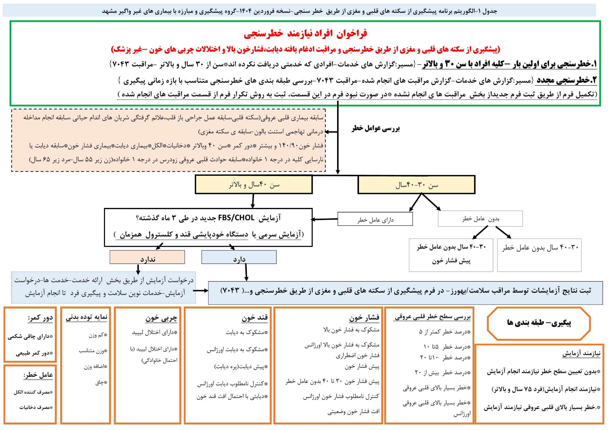

دستورالعمل

خلاصه فرآیند برنامه شنوایی
خلاصه فرآیند برنامه شنوایی

برای بازشدن روی آیکن دابل کلیک کنید.

